TELA SISTEMA
 |  |  | SCORE MANTYZ | BLOQUEADO |  |  | BLOQUEIOS | RJ
EMPRESA |  |  |  |  |  |  | RESSALVAS | RISCO DE BLOQUEIO JUDICIAL
 |  |  |  |  |  |  |  | MÍDIAS NEGATIVAS
NOME: | PIRES DO RIO CIBRACO COMERCIO E INDUSTRIA DE FERRO E ACO LTDA. EM RECUPERACAO JUDICIAL |  |  |  |  |  |  | POSSUI SÓCIOS COM MÍDIAS NEGATIVAS (BETA)
CNPJ: | 05.373.141/0001-73 |  |  |  |  |  | PONTOS NEGATIVOS
ENDEREÇO: | EST DO ATANAZIO, 351 - JARDIM PADRE RODOLFO, PINDAMONHANGABA - SP, 12441-230 |  |  |  |  |  |  | MÍDIAS NEGATIVAS: POSSUI
EMAIL: | contato@pindavale.com.br |  |  | TELEFONE: | (11) 4225-9700 |  | PONTOS DE ATENÇÃO
 |  |  |  |  |  |  |  | TEMPO DE ENTRADA SÓCIOS: NÃO POSSUI
DADOS GERAIS

FUNDAÇÃO: | 2002-10-29 |  |  | TIPO DE UNIDADE: | Matriz
FILIAIS: | 5 |  |  | FUNCIONÁRIOS: | 314
PORTE COMERCIAL | Médio |  |  | PORTE TRIBUTÁRIO | Demais
REGIME TRIBUTÁRIO: | Lucro Real |  |  | COMEX: | Deferida - 11/10/2020
INSCR. ESTADUAL: | 52815140113 |  |  | SITUAÇÃO RECEITA: | Ativa - 29/10/2002
SITUAÇÃO ESPECIAL: | Recuperação Judicial |  |  | SITUAÇÃO SINTEGRA: | Habilitado
CAPITAL SOCIAL: | R$ 24,934,800.00 |  |  | FATURAMENTO: | R$ 98,219,300.00
NATUREZA JURÍDICA: | 206-2 - SOCIEDADE EMPRESÁRIA LIMITADA
CNAE PRINCIPAL: | 2423-7/02 - PRODUÇÃO DE LAMINADOS LONGOS DE AÇO, EXCETO TUBOS |  |  |  | Ver 12 CNAEs secundários

OUTROS ENDEREÇOS |  | OUTROS TELEFONES |  |  |  | OUTROS EMAILS
Ver 4 endereços |  | Ver 20 telefones |  |  |  | Ver 9 emails

SANÇÕES E RESTRIÇÕES - INTERNACIONAIS |  | SANÇÕES E RESTRIÇÕES - PEP |  |  | SANÇÕES E RESTRIÇÕES - DOAÇÕES POLÍTICAS
Ver resultado |  | Ver resultado |  |  | Ver resultado

QUADRO DE SÓCIOS |  | QUADRO DE ADMINISTRADORES |  |  | PARTICIPAÇÕES EMPRESA
Ver resultado |  | Ver resultado |  |  | Ver resultado

MANTYZ DATAHUB - QUADRO DE SÓCIOS - ATUAL |  |  | MANTYZ DATAHUB - QUADRO DE SÓCIOS - ANTERIOR |  |  | MANTYZ DATAHUB - QUADRO DE ADMINISTRADORES
Ver resultado |  |  | Ver resultado |  |  | Ver resultado

MANTYZ DATAHUB - PARTICIPAÇÕES EM OUTRAS EMPRESAS |  |  |  | QUADRO DE SÓCIOS - RECEITA FEDERAL - ATUAL
Ver resultado |  |  |  | Ver resultado

RESTRITIVO DE MERCADO

PROTESTOS - (ÚLTIMOS 20 REGISTROS) |  |  | CENTRAL DE PROTESTOS |  | CHEQUES SEM FUNDOS - (ÚLTIMOS 20 REGISTROS)
Ver resultado |  |  | Ver resultado |  | Ver resultado

DÍVIDAS VENCIDAS (ÚLTIMOS 20 REGISTROS) |  |  | REFIN (ÚLTIMOS 20 REGISTROS) |  | PEFIN (ÚLTIMOS 20 REGISTROS)
Ver resultado |  |  | Ver resultado |  | Ver resultado

AÇÕES JUDICIAIS - (ÚLTIMOS 20 REGISTROS) |  |  | AÇÕES TRABALHISTAS
Ver resultado |  |  | Ver resultado

MANTYZ DATAHUB - AÇÕES JUDICIAIS - RESUMO
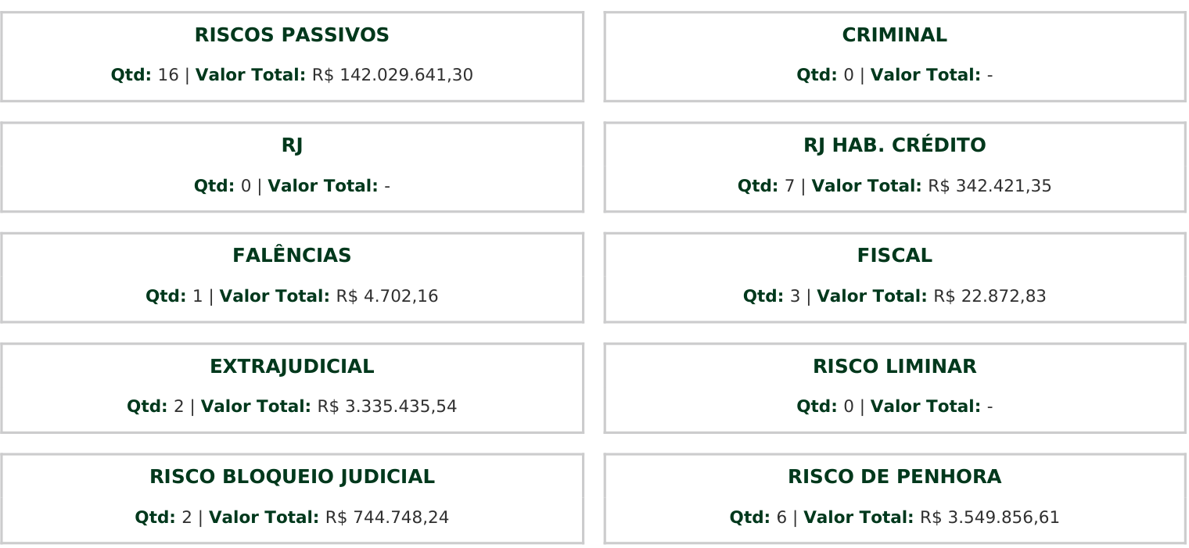

MANTYZ DATAHUB - AÇÕES JUDICIAIS (ÚLTIMOS 20 REGISTROS)
Ver resultado

MANTYZ DATAHUB - AÇÕES TRABALHISTAS - RESUMO

MANTYZ DATAHUB - AÇÕES TRABALHISTAS (ÚLTIMOS 20 REGISTROS)
Ver resultado

RESTRITIVOS FISCAIS |  |  | PGFN
Ver resultado |  |  | Ver resultado

INDICADORES DE PAGAMENTO - CIP

